Sheet1
问题描述 | 截图
首包内没有对应资源
适配问题 | 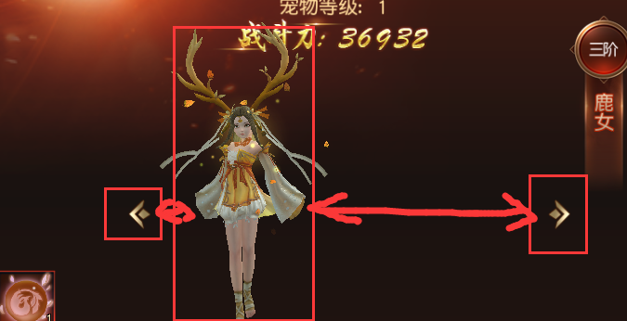
前端不存在？Or 数据同步问题？
如果仅仅是提示，不要用错误输出！ 直接用UITip | 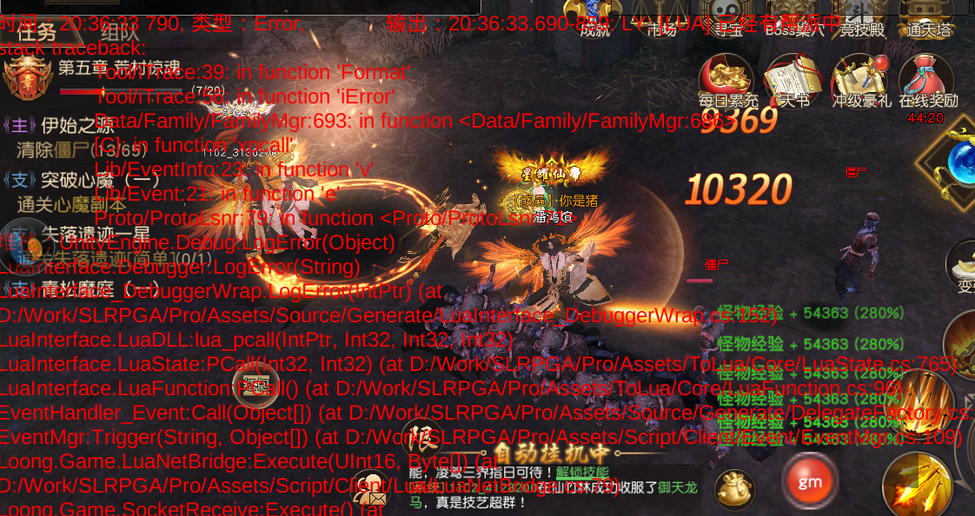
装备 | 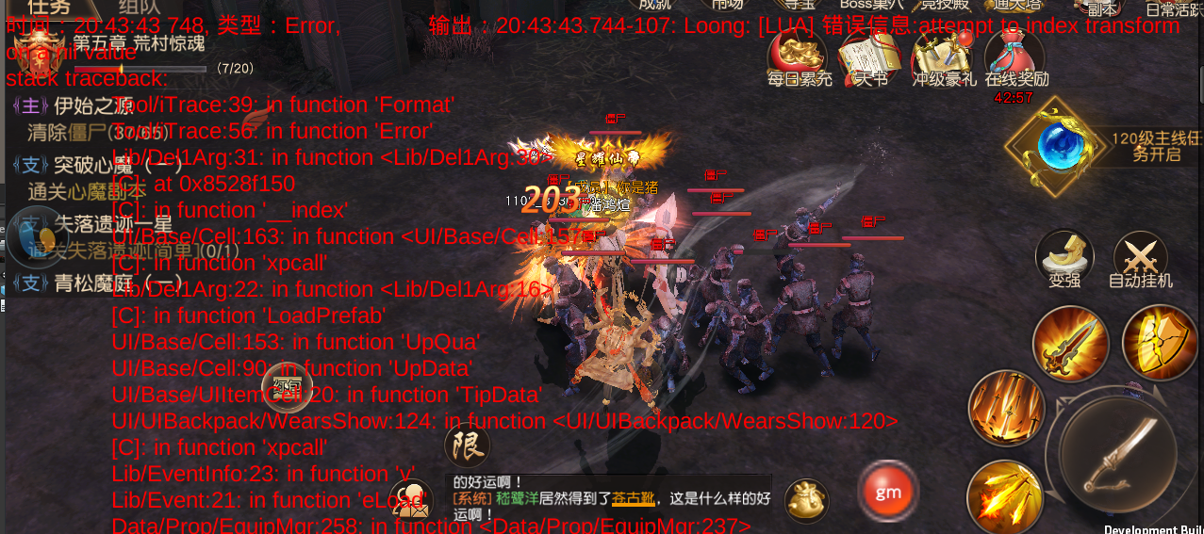
确定资源是否在首包？

